TABLERO
AUTORIDADES SUPERIORES |  | PRESUPUESTO VIGENTE Y EJECUTADO |  | PORCENTAJE DE PROGESO DE EJECUCIÓN |  | UNIDADES EJECUTORAS
María Xol | Defensora de la Mujer Indígena | SERVICIOS PERSONALES, TÉCNICOS Y PROFESIONALES |  | Pendiente de Ejecutar | 2.25% | Unidad Ejecutora | Presupuesto Asignado
Romelia Magdalena Caal Cahuec de Chub | Directora Ejecutiva | Presupuesto para pago de salarios y honorarios | Q1,299,876.00 | Ejecutado | 97.75% | 239 Defensoría de la Mujer Indígena | Q1,299,876.00
PORCENTAJE DE PROGRESO DE EJECUCIÓN
 |  | Presupuesto ejecutado en pago de salarios y honorarios | Q1,270,611.35 |  |  | COBERTURA GEOGRÁFICA
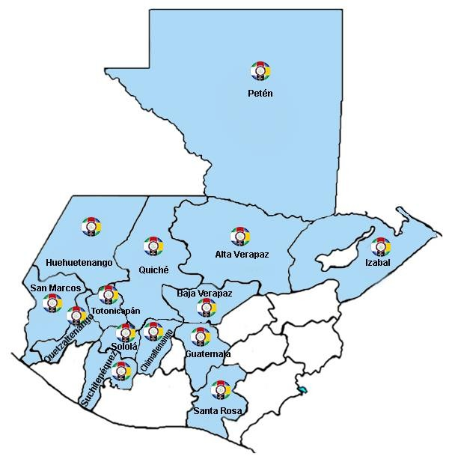
Ejecución Presupuestaria por Grupo de Gasto |  | Porcentaje en ejecución en el pago de salarios y honorarios | 97.75%
PRESUPUESTO VIGENTE Y EJECUTADO
Personal Permanente 011 | 81 Personas
Personal temporal 021 Personal temporal 022 Personal temporal 031 | 000 Personas 000 Personas 000 Personas
Servicios técnicos o profesionales 029 | 62 Personas
Servicios técnicos o profesionales 183 | 21 Personas

EJECUCIÓN POR TIPO DE GASTO
Renglón 029 | 96.91%
Renglón 183 | 100.00% | EJECUCIÓN POR FINALIDADES
Renglón 011 | 97.82% | Dirección y Coordinación |  |  | 645,164.04 | 51%
EJECUCIÓN POR TIPO DE GASTO
 |  | Mujeres indígenas violentadas en sus Derechos reciben Atención Jurídica |  |  | 247,767.82 | 19%
 |  | Mujeres indígenas violentadas en sus Derechos reciben Atención Social |  |  | 175,351.52 | 14%
 |  | Mujeres indígenas violentadas en sus Derechos reciben Atención Psicológica |  |  | 155,203.54 | 12%
 |  | Personas Informadas y Capacitadas en Derechos Humanos para la Prevención de la Violencia contra las Mujeres Indígenas |  |  | 21,276.60 | 2%
 |  |  |  |  | Q1,244,763.52 | 98%

EJECUCIÓN POR FINALIDADES
Dirección y Coordinación |  |  |  | 51%
Mujeres indígenas violentadas en sus Derechos reciben Atención Jurídica |  |  |  | 19%
Mujeres indígenas violentadas en sus Derechos reciben Atención Social |  |  |  | 14%
Mujeres indígenas violentadas en sus Derechos reciben Atención Psicológica |  |  |  | 12%
Personas Informadas y Capacitadas en Derechos Humanos para la Prevención de la Violencia contra las Mujeres Indígenas |  |  |  | 2%

